Berechtigungsantrag NTP
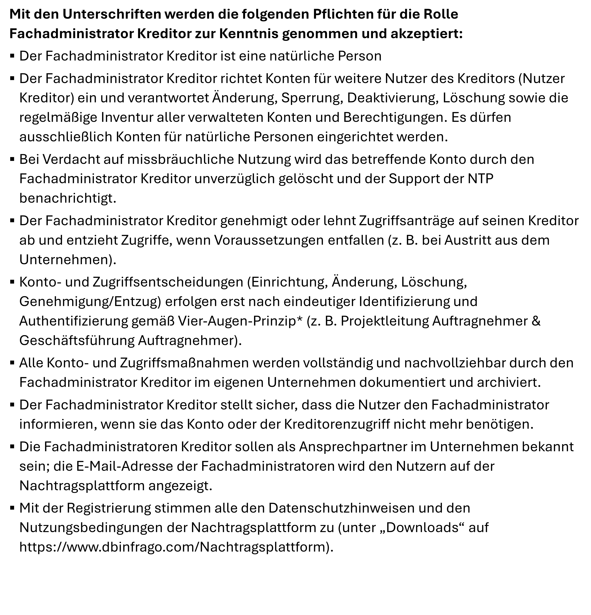
Pflichtfelder
optionale Felder
Berechtigungsantrag für die Rolle Fachadministrator Kreditor |  |  |  |  | V 1.1

Vorgehen und Hinweise zur Beantragung der Rolle Fachadministrator Kreditor für die Nachtragsplattform
1. Abschnitte A - C ausfüllen: mind. einen Fachadministrator Kreditor eintragen, Firma benennen und Genehmiger hinterlegen
2. Unterschriften: Excelantrag als PDF erstellen und durch alle Fachadministratoren und einen Geschäftsführer/in oder Prokurist/in unterzeichnen lassen
3. Berechtigungsantrag mit den folgenden Anlagen an Berechtigung.ntp@deutschebahn.com versenden: |  |  |  | >> wenn Antrag vollständig, hier klicken, um E-Mail zu erstellen <<
Anlage 1: ausgefüllter Berechtigungsantrag im Excelformat (ohne Unterschrift)
Anlage 2: unterschriebener Berechtigungsantrag im PDF Format
Anlage 3: zur Legitimation der Kreditorennummer: Kopie Abrufbestellung oder Kopie Baukontraktschreiben anfügen
Anlage 4: zur Legitimation Geschäftsführer/in oder Prokurist/in: Kopie eines aktuellen Handelsregisterauszugs (HRA) (nicht älter als 6 Monate)
Sonderregelung ARGE: Wenn kein HRA Auszug für eine ARGE vorhanden ist, legt ein Unternehmen aus der ARGE seinen HRA sowie einen Auszug des ARGE-Vertrags, aus dem die Mitglieder der ARGE ersichtlich sind, zur Beantragung vor.
>> Achtung, Pflichtfelder aktuell noch unvollständig/fehlerhaft! <<

Abschnitt A - Bitte hinterlegen Sie hier alle benötigten Fachadministratoren (bis zu 20 sind mit einem Antrag möglich)
Anrede | Vorname | Nachname | Mailadresse | Unterschrift (auf PDF-Ausdruck)

Die Mailadresse wird als Benutzername verwendet.

Abschnitt B - Bitte machen Sie hier Angaben zum Kreditor
Firma (Name) | Niederlassung (optional) | Postleitzahl, Ort | Kreditorennummer

Abschnitt C - Bitte tragen Sie zur Genehmigung eine/n Geschäftsführer/in oder Prokurist/in (gemäß Handelsregisterauszug) ein
Anrede | Vorname | Nachname | Mailadresse | Unterschrift (auf PDF-Ausdruck)

